ACTA_CONFORMIDAD
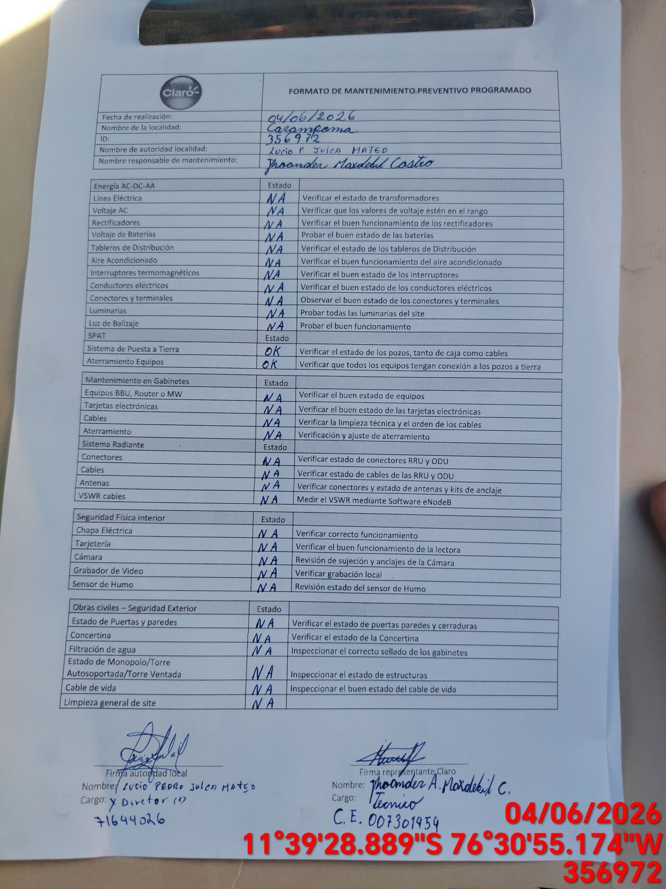
 | REPORTE FOTOGRÁFICO - Localidad del Acta de Conformidad
Nombre de la Estacion: | 20542 JAVIER PEREZ DE CUELLAR
Nombre de Localidad: | CARAMPOMA
Fecha: | 04/06/2026 - 04/06/2026
Direccion: | AVENIDA LIMA S/N
ID site: | 356972
CRQ: | CRQ000000079037
FOTO 1 | Referencia Localidad (Letrero,Otro) | FOTO 2 | Referencia Local (Municipalidad, Otro)
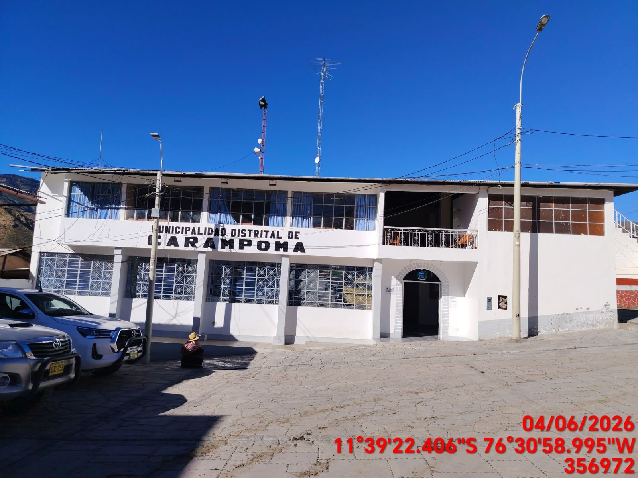 |  | 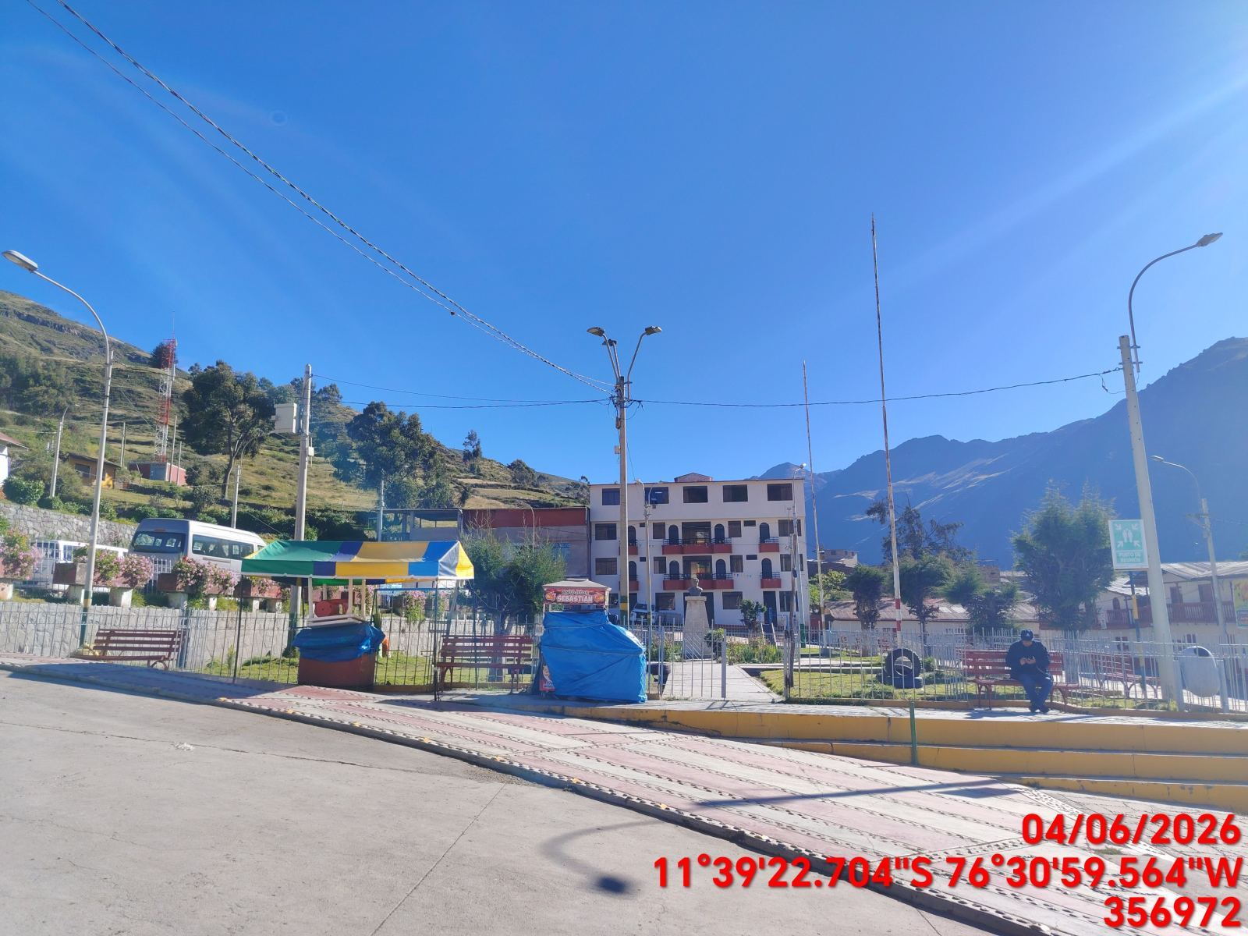

FOTO 3 | Persona Local que firma el Acta | FOTO 4 | Foto tomada del NOC
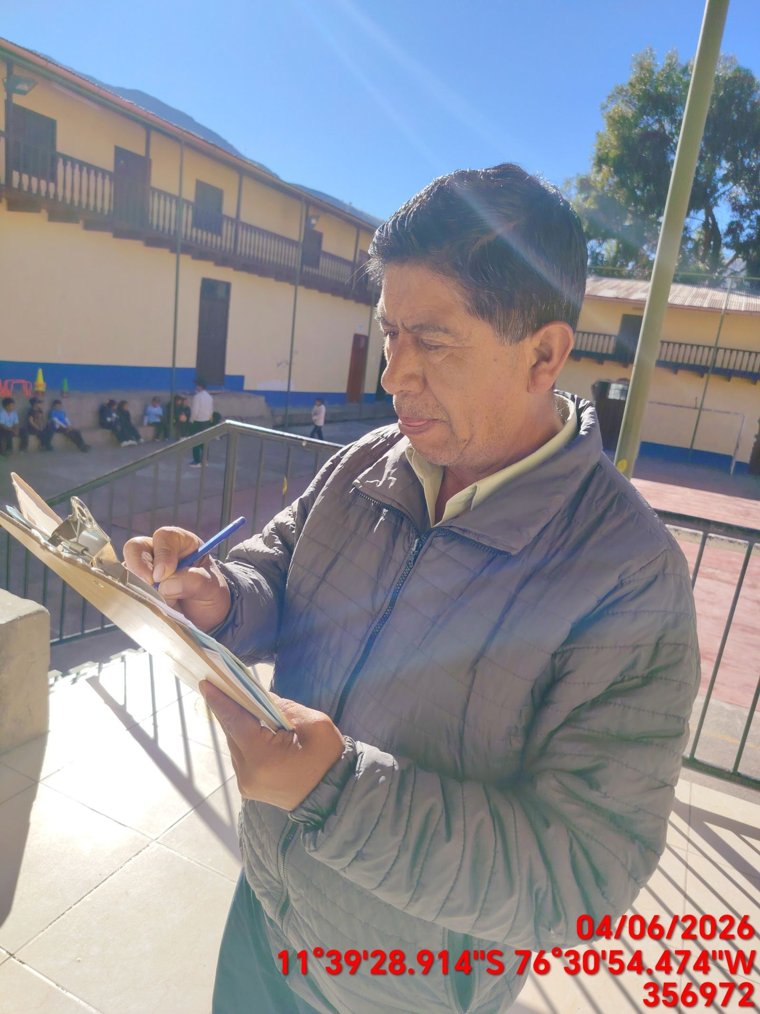 |  | 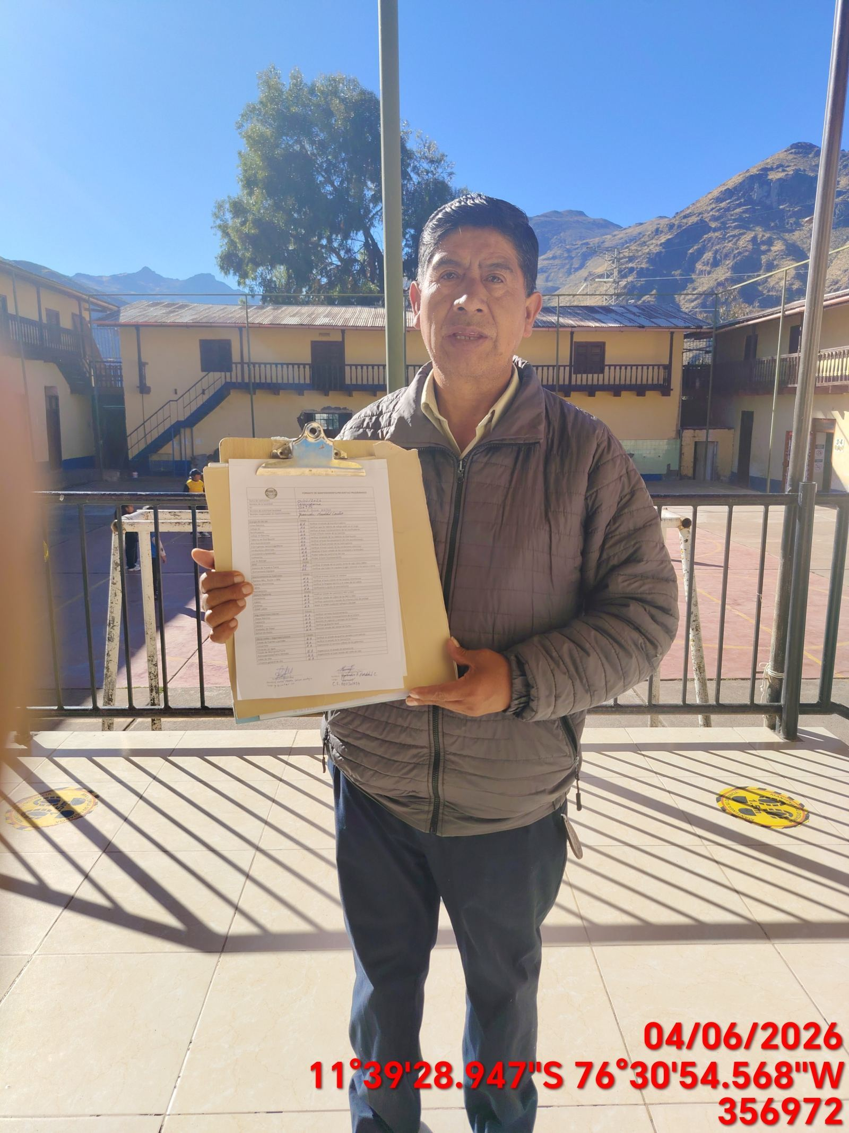

FOTO 5 | Foto del Acta firmada | FOTO 6 | Foto del Acta dentro del Gabinete

